Migrantes en Estados Unidos
Indicadores de Migración Internacional | 1990 | 1994 | 1995 | 1996 | 1997 | 1998 | 1999 | 2000 | 2001 | 2002 | 2003 | 2004 | 2005 | 2006 | 2007 | 2008 | 2009 | 2010 | 2011
Total de habitantes en Estados Unidos | 248,709,873 | 259,752,595 | 262,104,729 | 264,314,164 | 266,792,407 | 269,093,736 | 271,742,834 | 274,087,002 | 276,540,351 | 282,081,971 | 285,933,410 | 288,280,465 | 291,155,384 | 293,834,358 | 296,824,002 | 299,105,719 | 301,482,827 | 304,279,926 | 306,109,661
Origen Hispano |  | 26,645,869 | 27,520,682 | 28,437,751 | 29,703,456 | 30,773,322 | 31,688,860 | 32,803,943 | 33,862,011 | 37,437,820 | 39,383,557 | 40,424,528 | 41,838,754 | 43,167,839 | 44,854,131 | 46,026,233 | 47,485,417 | 48,901,365 | 49,971,527
 |  | 10.3% | 10.5% | 10.8% | 11.1% | 11.4% | 11.7% | 12.0% | 12.2% | 13.3% | 13.8% | 14.0% | 14.4% | 14.7% | 15.1% | 15.4% | 15.8% | 16.1% | 16.3%
Es notable la disminución de mexicanos en Estados Unidos
Origen Mexicano |  | 17,089,862 | 17,982,223 | 18,038,798 | 18,795,409 | 19,834,011 | 20,652,308 | 21,701,128 | 22,625,812 | 25,073,952 | 26,294,046 | 26,623,147 | 27,616,823 | 28,322,904 | 29,145,166 | 30,271,639 | 31,549,878 | 32,071,330 | 32,538,944
 |  | 6.6% | 6.9% | 6.8% | 7.0% | 7.4% | 7.6% | 7.9% | 8.2% | 8.9% | 9.2% | 9.2% | 9.5% | 9.6% | 9.8% | 10.1% | 10.5% | 10.5% | 10.6%
Origen Mexicano nacidos en Estados Unidos |  | 10,654,076 | 11,030,300 | 11,165,018 | 11,583,535 | 12,466,440 | 13,090,114 | 13,361,748 | 13,769,259 | 14,910,218 | 15,649,331 | 15,634,315 | 16,397,570 | 17,091,777 | 17,326,640 | 18,534,176 | 19,842,124 | 20,454,436 | 21,158,783
Origen Mexicano nacidos en México |  | 6,243,297 | 6,791,849 | 6,740,338 | 7,102,907 | 7,178,718 | 7,238,858 | 7,879,672 | 8,320,124 | 9,670,627 | 10,017,091 | 10,508,757 | 10,775,077 | 10,808,633 | 11,488,907 | 11,537,591 | 11,519,189 | 11,442,577 | 11,200,031
Población nacida en México residente en Estados Unidos | 5,413,082 | 6,485,253 | 6,960,895 | 6,894,788 | 7,298,244 | 7,382,352 | 7,429,127 | 8,072,288 | 8,494,016 | 9,900,414 | 10,237,189 | 10,739,692 | 11,026,774 | 11,132,121 | 11,811,732 | 11,845,294 | 11,869,487 | 11,872,689 | 11,644,423
Tasa de crecimiento anual |  |  | 7.1 | -1.0 | 5.7 | 1.1 | 0.6 | 8.3 | 5.1 | 15.3 | 3.3 | 4.8 | 2.6 | 1.0 | 5.9 | 0.3 | 0.2 | 0.2 | -1.9
Porcentaje de representación |  | 2.5% | 2.7% | 2.6% | 2.7% | 2.7% | 2.7% | 2.9% | 3.1% | 3.5% | 3.6% | 3.7% | 3.8% | 3.8% | 4.0% | 4.0% | 3.9% | 3.9% | 3.8%
Porcentaje de origen Mexicano |  | 37.9% | 38.7% | 38.2% | 38.8% | 37.2% | 36.0% | 37.2% | 37.5% | 39.5% | 38.9% | 40.3% | 39.9% | 39.3% | 40.5% | 39.1% | 37.6% | 37.0% | 35.8%
Habitantes en EU nacidos en Guanajuato * | 400,033 |  |  |  |  |  |  | 800,680 |  |  | 921,477 | 891,394 | 926,690 | 923,966 | 980,374 | 983,159 | 985,167 | 985,433 | 966,487
 |  |  |  |  |  |  |  |  |  |  |  |  |  |  | 8.3% |  | 8.3% | 8.3% | 8.3%
Residentes en EU nacidos en México que llegaron en los últimos cinco años ** |  | 1,715,619 | 1,743,447 | 1,563,044 | 1,562,114 | 1,522,713 | 1,513,203 | 1,876,532 | 2,122,805 | 2,575,752 | 2,804,001 | 2,814,306 | 2,869,962 | 2,738,481 | 2,227,532 | 2,107,911 | 1,827,330 | 1,514,773 | 1,139,332
Residentes en EU nacidos en México con ciudadanía |  | 869,010 | 771,872 | 851,803 | 1,044,378 | 1,296,394 | 1,451,595 | 1,592,271 | 1,703,565 | 1,876,637 | 1,962,982 | 2,005,506 | 2,026,724 |  |  | 2,459,395 | 2,611,629 | 2,766,605 | 2,853,305
 |  |  |  |  |  |  |  |  |  |  |  |  |  |  |  | 20.8% | 22.0% | 23.3% | 24.5%
Residentes en EU nacidos en México que realizan alguna actividad económica remunerada |  |  |  |  |  |  |  |  |  |  |  |  |  |  |  | 6,868,467 | 6,511,349 | 6,654,436 | 6,544,706
 |  |  |  |  |  |  |  |  |  |  |  |  |  |  |  |  |  | 56.0% | 56.2%
Residentes en EU con al menos uno de sus padres nacido en México; pero nacidos en EU (Segunda Generación). |  | 5,891,091 | 6,426,749 | 6,443,050 | 6,573,128 | 6,905,273 | 6,931,324 | 7,029,457 | 7,303,233 | 8,150,742 | 8,115,562 | 8,301,631 | 8,650,204 |  |  | 10,041,365 | 10,674,865 | 11,209,685 | 11,577,995
 |  |  |  |  |  |  |  |  |  |  |  |  |  |  |  |  |  |  | 6544706
Fuente:
Estimaciones del IPLANEG en base en
Bureau of Census, Current Population Survey (CPS), marzo de 1994 a 2010.
* Utiliza una tasa constante de representación de nacidos en
Guanajuato con respecto a nacidos en México del 8.3%.

CONAPO utiliza para 2003
9.3%
para 2000
9.1%
para 1990
7.4%

Mexicanos en EU
Población nacida en México residente en Estados Unidos por año de captación
Año | Habitantes en EU nacidos en México
1994 | 6,485,253
1995 | 6,960,895
1996 | 6,894,788
1997 | 7,298,244
1998 | 7,382,352
1999 | 7,429,127
2000 | 8,072,288
2001 | 8,494,016
2002 | 9,900,414
2003 | 10,237,189
2004 | 10,739,692
2005 | 11,026,774
2006 | 11,132,121
2007 | 11,811,732
2008 | 11,845,294
2009 | 11,869,487
2010 | 11,872,689
2011 | 11,644,423

Fuente:
Estimaciones del IPLANEG con base en
Bureau of Census, Current Population Survey (CPS), marzo de 1994 a 2011.

Flujo
Flujo anual estimadoMéxico a Estados Unidos
Valor mínimo en 18 años
Año | Flujo anual | Pob. Total de Estados Unidos | Tasa por cada 10,000 habitantes
1994 | 337,796 | 259,752,595 | 13.0
1995 | 332,085 | 262,104,729 | 12.7
1996 | 308,363 | 264,314,164 | 11.7
1997 | 297,545 | 266,792,407 | 11.2
1998 | 294,087 | 269,093,736 | 10.9
1999 | 288,229 | 271,742,834 | 10.6
2000 | 354,258 | 274,087,002 | 12.9
2001 | 404,344 | 276,540,351 | 14.6
2002 | 472,896 | 282,081,971 | 16.8
2003 | 534,095 | 285,933,410 | 18.7
2004 | 548,921 | 288,280,465 | 19.0
2005 | 546,659 | 291,155,384 | 18.8
2006 | 525,788 | 293,834,358 | 17.9
2007 | 424,292 | 296,824,002 | 14.3
2008 | 404,719 | 299,105,719 | 13.5
2009 | 348,063 | 301,482,827 | 11.5
2010 | 317,215 | 304,279,926 | 10.4
2011 | 217,015 | 306,109,661 | 7.1

Fuente:
Estimaciones del IPLANEG con base en
Bureau of Census, Current Population Survey (CPS), marzo de 1994 a 2011.

Nota:
La serie es útil para hacer una estimación de los flujos, pero la alternativa de la EMIF es mejor para este propósito.
Utiliza la pregunta ¿Cuándo llegaste a los EE.UU. para establecerte? para la población nacida en México residente en Estados Unidos
Similar a un indicador de inmigración reciente de mexicanos a Estados Unidos.

Mapa2011
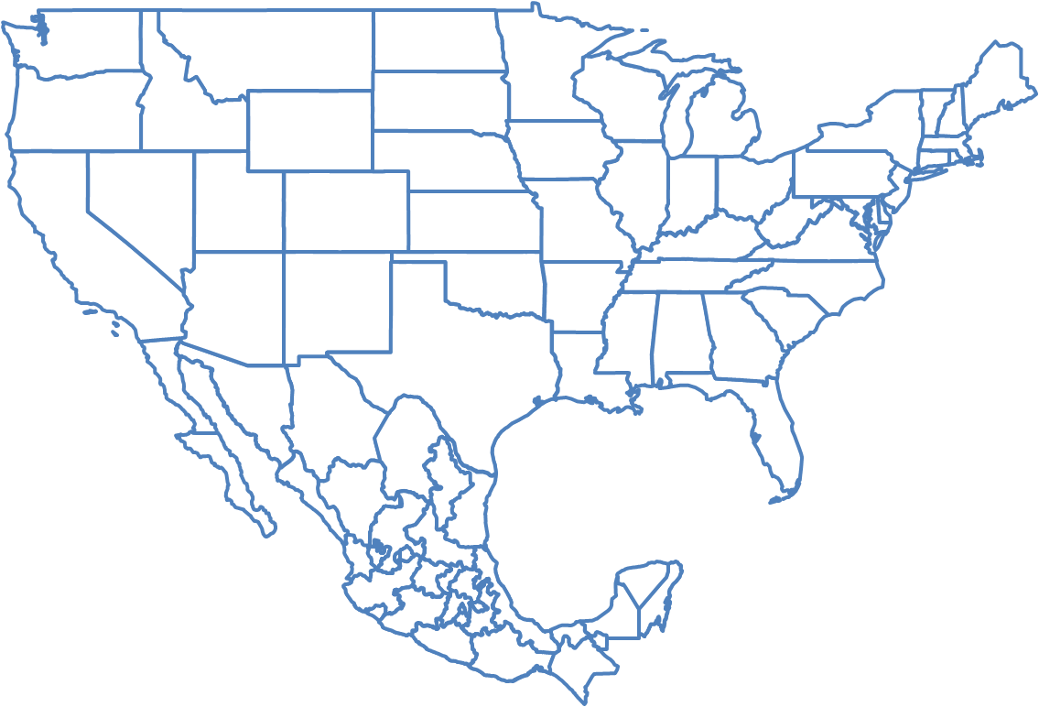
Magnitud de la migración permanente mexicana en Estados Unidos, 2011.

FUENTE: Estimaciones del IPLANEG con base a la Bureau of Census, Current Population Survey (CPS), marzo de 2011.

